ジョブネット一覧
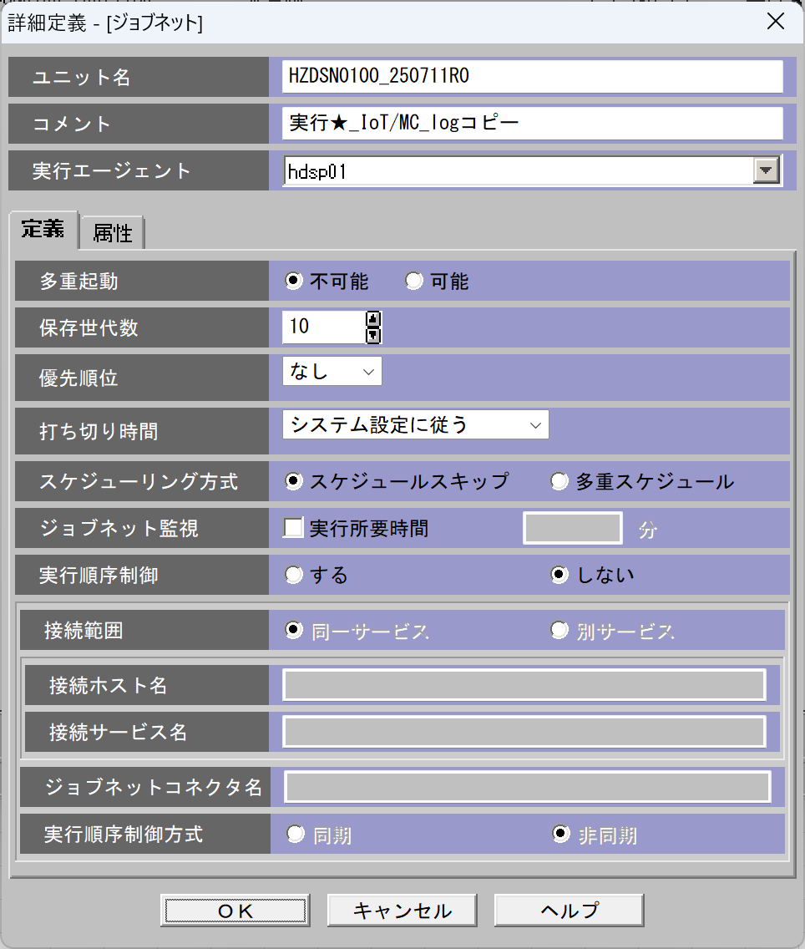
ジョブネット一覧 |  |  |  |  |  |  |  |  | 固定 |  | 固定 | 固定 | 固定
 | No | ジョブネットID | 親ジョブネット | ファイル区分 | 実行サイクル | 起動時間 | インプットフォルダ | アウトプットフォルダ | エラー処理 | ユニット名 | 実行エージェント | 多重起動 | 保存世帯数 | 用途
 | 0 | 例 | なし | マスタ | 日次 | 9:00:00 | \\192.168.38.33\Snowflake\IoT\Send\ライン一覧 | \\10.250.3.4\dataspider\IoT\Recv\ライン一覧 | ファイル移動およびメール送信 (※1) |  | hdsp01 | 不可能 | 10 | マスタファイルの上書き
 | 1 | HZDSN0100 | なし | トラン | 日次 | 9:00:00 | \\192.168.38.33\Snowflake\IoT\Send\MC_LOG | \\10.250.3.4\dataspider\IoT\Recv\MC_LOG | ファイル移動およびメール送信 (※1) | HZDSN0100_250711R0 | hdsp01 | 不可能 | 10 | MC_logをDataspider→Azureストレージへコピー
 | 2 | HZDSN0040 | なし | トラン | 日次 | 9:00:00 | \\192.168.38.33\Snowflake\IoT\Send\ | \\10.250.3.4\dataspider\IoT\Recv\ | ファイル移動およびメール送信 (※1) | HZDSN0040_250814R0 | hdsp01 | 不可能 | 10 | SUPPLIERマスタをDataSpider→Azureストレージへコピー
 | 3 | HZDSN0080 | なし | トラン | 日次 | 9:00:00 | \\192.168.38.33\Snowflake\IoT\Send\ | \\10.250.3.4\dataspider\IoT\Recv\ | ファイル移動およびメール送信 (※1) | HZDSN0080_250814R0 | hdsp01 | 不可能 | 10 | 品質記録_ヘッダ_LOGをDataSpider→Azureストレージへコピー
 | 4 | HZDSN0090 | なし | トラン | 日次 | 9:00:00 | \\192.168.38.33\Snowflake\IoT\Send\ | \\10.250.3.4\dataspider\IoT\Recv\ | ファイル移動およびメール送信 (※1) | HZDSN0090_250814R0 | hdsp01 | 不可能 | 10 | 品質記録_不良数_LOGをDataSpider→Azureストレージへコピー
 | 5
 | 6
 | 7
 | 8
 | 9
 | 10
 | 11

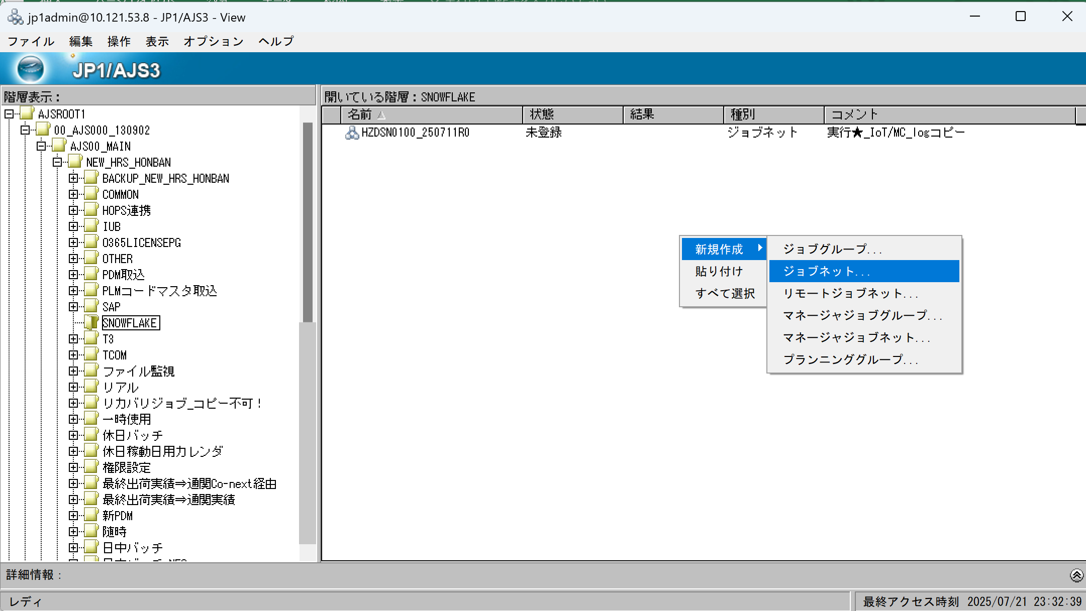
 | 【フォルダ構成】
 | 開発環境：\\192.168.40.97\Snowflake\<システム名>\Send\<CSV名>
 | 本番環境：\\192.168.38.33\Snowflake\<システム名>\Send\<CSV名>
 | \\<環境>\Snowflake\Send\<論理名>\
 | ├─ (CSVファイル配置場所)
 | ├─ bak\yyyyMMdd … 処理済みファイルの退避
 | └─ error\ … 異常ファイルの退避

 | 【運用ルール】
 | 1. ファイルは論理ファイル単位で Send\<論理名>\ フォルダに配置する
 | （例：Send\STOP_LOG\STOP_LOG_*.csv）
 | 2. ファイル名は論理名＋日付や番号などの可変部分を含むことができる
 | （例：STOP_LOG_0416901.csv）
 | 3. マスタ系は常に最新1ファイルを上書き（過去ファイルは不要）
 | 4. トランザクション系は毎日複数ファイルを配置可（ワイルドカードで一括処理）
 | 5. バッチ処理後、処理済ファイルは Send\<論理名>\bak\yyyyMMdd\ に移動し、証跡として保管
 | 6. 処理に失敗したファイルは Send\<論理名>\error\ に移動し、エラー通知を送信（JP1連携またはメール）

 | ※1ファイル移動およびメール送信
 | 処理に失敗したファイルは Send\<論理名>\error\ に移動し、エラー通知を送信
 | ※ジョブネット採番台帳は別途作成必要

PCジョブ一覧
PCジョブ一覧
 | No | ユニット名 | コメント | ワークパス | 実行ファイル名 | パラメータ | 標準出力ファイル名 | 標準エラー出力ファイル名
 | 1 | HZDSN010001 | MC_logをDataspider→Azureストレージへコピー | D:\Snowflake\IoT | exec\bin\bat\HZDSN0100.bat | exec\bin\bat\HZDSN0100.ini | exec\log\HZDSN0100\HZDSN0100_{yyyyMMdd_HHmmss}_out.log | exec\log\HZDSN0100\HZDSN0100_{yyyyMMdd_HHmmss}_err.log
 | 2 | HZDSN004001 | SUPPLIERマスタをDataSpider→Azureストレージへコピー | D:\Snowflake\IoT | exec\bin\bat\HZDSN0040.bat | exec\bin\bat\HZDSN0040.ini | exec\log\HZDSN0040\HZDSN0040_{yyyyMMdd_HHmmss}_out.log | exec\log\HZDSN0040\HZDSN0040_{yyyyMMdd_HHmmss}_err.log
 | 3 | HZDSN008001 | 品質記録_ヘッダ_LOGをDataSpider→Azureストレージへコピー | D:\Snowflake\IoT | exec\bin\bat\HZDSN0080.bat | exec\bin\bat\HZDSN0080.ini | exec\log\HZDSN0080\HZDSN0080_{yyyyMMdd_HHmmss}_out.log | exec\log\HZDSN0080\HZDSN0080_{yyyyMMdd_HHmmss}_err.log
 | 4 | HZDSN009001 | 品質記録_不良数_LOGをDataSpider→Azureストレージへコピー | D:\Snowflake\IoT | exec\bin\bat\HZDSN0090.bat | exec\bin\bat\HZDSN0090.ini | exec\log\HZDSN0090\HZDSN0090_{yyyyMMdd_HHmmss}_out.log | exec\log\HZDSN0090\HZDSN0090_{yyyyMMdd_HHmmss}_err.log
 | 5 |  |  |  |  |  | #N/A | #N/A
 | 6 |  |  |  |  |  | #N/A | #N/A
 | 7 |  |  |  |  |  | #N/A | #N/A
 | 8 |  |  |  |  |  | #N/A | #N/A
 | 9 |  |  |  |  |  | #N/A | #N/A
 | 10 |  |  |  |  |  | #N/A | #N/A
ユニット名＝ジョブネットID+01
HCDC10100→間違ったユニット名(これで実装済)
HZDSN010001→正しいユニット名
 | 11 |  |  |  |  |  | #N/A | #N/A

 |  |  |  |  |  |  | ※ {yyyyMMdd_HHmmss} はバッチで付与するタイムスタンプ。JP1の出力欄には固定名は設定せず、バッチで 1>> / 2>> でリダイレクト。
 |  |  |  |  |  |  | 例：exec\log\HZDSN0100_20250815_101530_out.log | 例：exec\log\HZDSN0100_20250815_101530_err.log

